PRUEBA 1
Instituto Politecnico Nacional
Unidad Profesional Interdisciplinaria en Ingenieria y Tecnologías Avanzadas

Instrumentación Virtual Aplicada
Práctica 8. Caracterización de Sistemas


Práctica |  |  |  | Equipo:
Fecha: | Hora: |  | Prueba: | Integrante 1
Caracterización |  |  |  | Integrante 2
Resistencia: | Capacitancia: |  |  | Integrante 3
 |  |  |  | Integrante 4
Coeficientes obtenidos: |  | Orden:
Numerador
Deniminador

Grafica de entrada del sistema |  |  | Grafica de respuesta del sistema
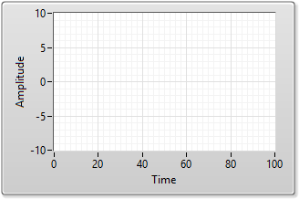

Grafica de simulación del sistema |  |  | Comparación respuesta obtenida y simulada

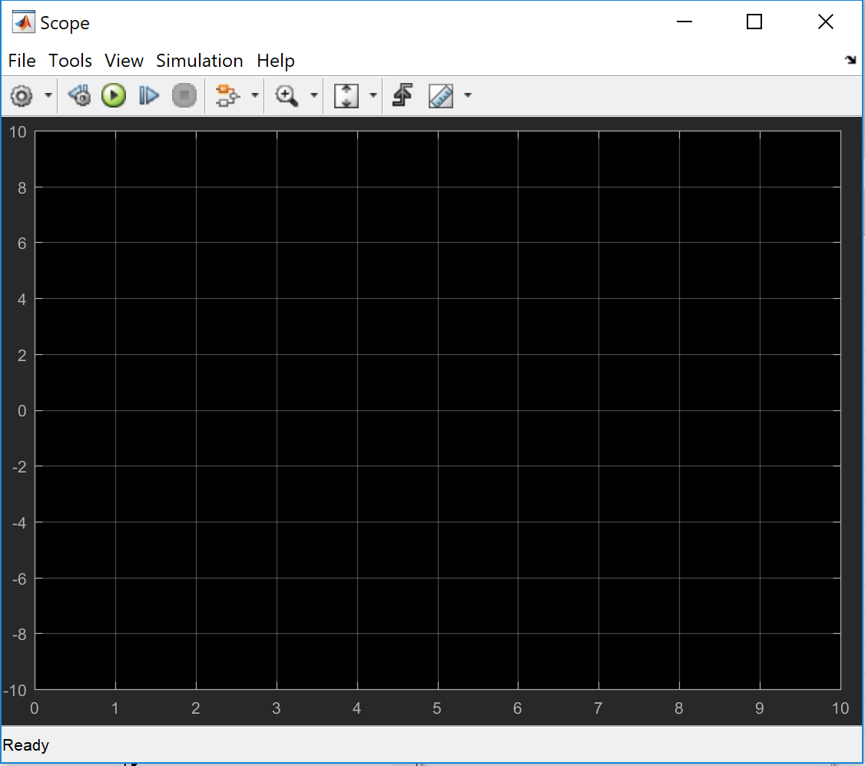
Validación Simulink

